Table 1
ELETTRODOMESTICI DE LONGHI
IMMAGINE | CODICE ARTICOLO | CODICE EAN | CATEGORIA | DESCRIZIONE | QTA |  | RRP | TOT RRP
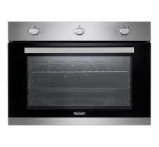 | BI00DL011X | 8024651212676 | Forno da incasso | DLM 8L X — Forno elettrico multifunzione 60 cm nero/inox, cavità 70 L, 8 funzioni, classe A, potenza 2400 W e funzione pane-pizza. | 1 |  | € 351.47 | € 351.47
 | BIR0DL037W | 8024651002932 | Frigorifero da incasso | F6DP220EH — Frigorifero doppia porta da incasso, capacità netta 205 L (169+36 L), classe E, 39 dB, consumo 175 kWh/anno, altezza 145 cm. | 9 |  | € 552.72 | € 4,974.47
 | BIR0DL040W | 8024651002994 | Frigorifero da incasso | F6CTNF244E — Combinato da incasso Total No Frost, capacità 244 L (177+67 L), classe E, 41 dB, consumo 223 kWh/anno, altezza 177,4 cm. | 1 |  | € 430.53 | € 430.53
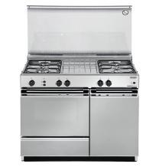 | C58DDL152X | 8004399620155 | Cucina freestanding | SGGX 854 N ED — Cucina 86×50 cm inox, piano 4 fuochi gas, forno gas statico 40 L con grill elettrico, classe A; kit metano incluso. | 2 |  | € 665.55 | € 1,331.10
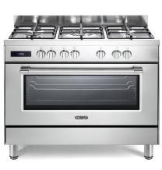 | C9E4DL001X | 8024651206286 | Cucina freestanding | PRO 96 MX ED — Cucina Professional 90×60 cm inox, 5 bruciatori gas con doppia corona, griglie in ghisa e forno elettrico 87 L a 9 funzioni, classe A. | 1 |  | € 1,121.53 | € 1,121.53
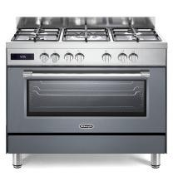 | C9E4DL006E | 8024651908814 | Cucina freestanding | PRO 96 MG ED — Cucina Professional 90×60 cm grigio ardesia, 5 bruciatori gas con doppia corona, griglie in ghisa e forno elettrico 87 L a 9 funzioni, classe A. |  | 1 | € 1,379.28 | € 1,379.28
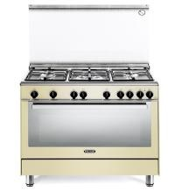 | C9S3DL014C | 8024651207368 | Cucina freestanding | PGVC 96 ED2 — Cucina 90×60 cm crema, 5 fuochi gas con doppia corona, forno gas ventilato 115 L a 6 funzioni, grill elettrico e classe A. |  | 1 | € 1,221.16 | € 1,221.16
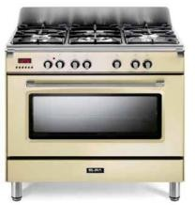 | C9S3EL002C |  | Cucina freestanding | CGV 965 BX E2N — Cucina Country 90×60 cm crema, piano a 5 fuochi gas, forno gas ventilato multifunzione con grill elettrico e coperchio in cristallo. |  | 1 | € 1,006.25 | € 1,006.25
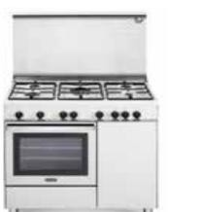 | C9U3DL001X |  | Cucina freestanding | DGV 96 B5 — Cucina 90×60 cm bianca, piano a 5 fuochi gas, forno gas ventilato e pratico vano laterale; coperchio e comandi frontali. |  | 1 | € 1,006.25 | € 1,006.25
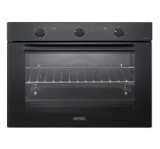 | F700DL025H | 8024651213321 | Forno da incasso | FM 6 NL — Forno elettrico multifunzione 60 cm nero, cavità 74 L, classe A, funzioni ventilate e grill, raffreddamento tangenziale. |  | 1 | € 423.34 | € 423.34
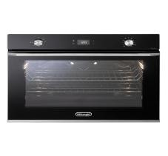 | F750DL001H | 8024651213802 | Forno da incasso | NSM 75N PPP — Forno elettrico 75 cm nero, maxi cavità 90 L, 11 funzioni, Pizza 300 °C, classe A e potenza massima 3500 W. |  | 1 | € 1,127.72 | € 1,127.72
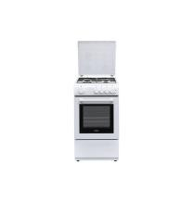 | FSC0DL001W | 8024651003229 | Cucina freestanding | DL554GW — Cucina compatta 50×50 cm bianca, 4 bruciatori gas, forno gas statico, coperchio e valvole di sicurezza, classe A. |  | 1 | € 229.93 | € 229.93
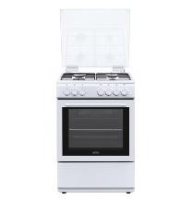 | FSC0DL004W | 8024651003250 | Cucina freestanding | DL664EW — Cucina 60×60 cm bianca, 4 bruciatori gas e forno elettrico multifunzione da 65 L, doppio vetro e classe energetica A. |  | 1 | € 359.30 | € 359.30
 | P3A0DL047X | 8024651203490 | Piano cottura | I 23/2 ER — Piano Domino elettrico 30 cm in acciaio inox, 2 zone radianti, comandi frontali e potenza complessiva circa 3,5 kW. |  | 3 | € 164.59 | € 493.78
 | P3B0EL001X |  | Piano cottura | EBQ 13 — Domino barbecue 30 cm inox, vasca asportabile e pietra lavica incluse, indicatore di funzionamento e potenza 2400 W. |  | 1 | € 276.72 | € 276.72
 | P6ICDL025H | 8024651211358 | Piano cottura | NSL 460 N — Piano gas su vetro nero 60 cm, 4 bruciatori, potenza gas totale 7,5 kW, accensione sottomanopola e valvole di sicurezza. |  | 7 | € 408.97 | € 2,862.78
 | P6DDDL063X | 8024651202080 | Piano cottura | FFA 46 ASV — Piano gas 60 cm finitura avena, 4 bruciatori, griglie smaltate, comandi frontali, accensione integrata e sicurezza gas. |  | 2 | € 207.72 | € 415.44
 | P6DDEL011J |  | Piano cottura | EAVF 46 ASV — Piano gas Country 60 cm avena, 4 bruciatori, potenza totale 7,5 kW, comandi frontali e valvole di sicurezza. |  | 4 | € 158.13 | € 632.50
 | P70DDL034J | 8004399037670 | Piano cottura | AVF 57 PRO — Piano gas 70 cm avena, 5 bruciatori con doppia corona, robuste griglie in ghisa, comandi frontali e potenza totale 11 kW. |  | 1 | € 444.91 | € 444.91
 | P70DDL047J | 8024651202226 | Piano cottura | FFS 57 ASV — Piano gas 70 cm avena, 5 bruciatori con doppia corona, griglie smaltate, accensione integrata e valvole di sicurezza. |  | 1 | € 351.47 | € 351.47
 | P70DDL053W | 8024651202486 | Piano cottura | PFB 57 GH — Piano gas Professional 70 cm bianco, 5 fuochi con doppia corona, griglie in ghisa e vano d’incasso standard da 60 cm. |  | 1 | € 358.66 | € 358.66
 | P90DDL010W | 8024651208242 | Piano cottura | FLB 59 DD — Piano gas 90 cm bianco, 5 bruciatori con doppia corona, griglie in ghisa, accensione integrata e dispositivi di sicurezza. |  | 1 | € 408.97 | € 408.97
 | PV60DL032H |  | Piano cottura | PVC 61 FK — Piano vetroceramico nero 60 cm, 4 zone radianti, potenza 6400 W, indicatori di calore residuo e montaggio rapido snap-in. |  | 2 | € 373.03 | € 746.06
 | PV70EL001H |  | Piano cottura | EIN 72 — Piano a induzione nero 70 cm, 4 zone con booster, pausa e timer, potenza massima 7200 W regolabile e installazione filo-top. |  | 1 | € 492.34 | € 492.34
 | V700DL001H |  | Accessorio piano | CN 7 — Coperchio in cristallo nero per piani cottura da 70 cm con comandi frontali; larghezza circa 65–70 cm e profili neri. |  | 1 | € 96.67 | € 96.67
 | FSC0DL004W | 8024651003250 | Cucina freestanding | DL664EW — Cucina 60×60 cm bianca, 4 bruciatori gas e forno elettrico multifunzione da 65 L, doppio vetro e classe energetica A. |  | 2 | € 359.30 | € 718.60
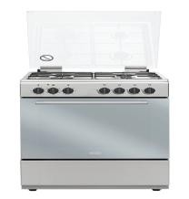 | FSC0DL005X | 8024651003267 | Cucina freestanding | DL664EX — Cucina 60×60 cm inox, 4 bruciatori gas e forno elettrico multifunzione da 65 L, porta doppio vetro e classe A. |  | 1 | € 368.72 | € 368.72
 | FSC0DL004W | 8024651003250 | Cucina freestanding | DL664EW — Cucina 60×60 cm bianca, 4 bruciatori gas e forno elettrico multifunzione da 65 L, doppio vetro e classe energetica A. |  | 1 | € 359.30 | € 359.30
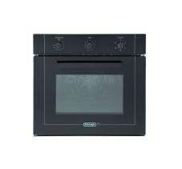 | F6E0DL260H | 8024651205180 | Forno da incasso | YMN 6 ED — Forno elettrico multifunzione 60 cm nero, 6 funzioni, classe A, raffreddamento tangenziale, doppio vetro e smalto easy-clean. |  | 1 | € 216.34 | € 216.34
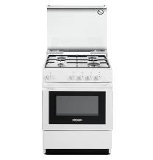 | C55DDL123W | 8004399620001 | Cucina freestanding | SGW 554 GB N — Cucina Smart 50×50 cm bianca, 4 bruciatori gas, forno gas statico 44 L, coperchio, sicurezza gas e classe A. |  | 1 | € 430.53 | € 430.53
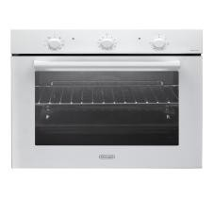 | F700DL035W | 8024651213895 | Forno da incasso | FM 6 BL — Forno elettrico multifunzione 60 cm bianco, cavità 74 L, classe A, cottura ventilata, grill e raffreddamento tangenziale. |  | 1 | € 423.34 | € 423.34
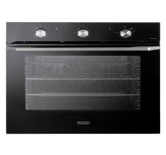 | F700DL002H | 8024651211501 | Forno da incasso | NSM 7NL PPP — Forno elettrico multifunzione 60 cm nero, cavità 74 L, classe A, True Fan, Idroclean e potenza massima 2900 W. |  | 1 | € 545.53 | € 545.53
 | FSC0DL004W | 8024651003250 | Cucina freestanding | DL664EW — Cucina 60×60 cm bianca, 4 bruciatori gas e forno elettrico multifunzione da 65 L, doppio vetro e classe energetica A. |  | 1 | € 359.30 | € 359.30
 | BIR0DL037W | 8024651002932 | Frigorifero da incasso | F6DP220EH — Frigorifero doppia porta da incasso, capacità netta 205 L (169+36 L), classe E, 39 dB, consumo 175 kWh/anno, altezza 145 cm. |  | 1 | € 552.72 | € 552.72
 | BIR0DL027W | 8024651212881 | Frigorifero da incasso | F6DP220E — Frigorifero doppia porta da incasso, capacità netta 220 L (183+37 L), classe E, 39 dB, consumo 221 kWh/anno, altezza 145 cm. |  | 1 | € 431.25 | € 431.25
 | MW00DL001H | 8024651003038 | Microonde da incasso | DL 38BG MW 25L — Microonde da incasso nero da 25 L, potenza microonde 900 W, grill 1000 W, 8 programmi automatici e piatto girevole da 32 cm. | 58 |  | € 437.72 | € 25,387.69
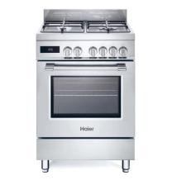 | C674HE001X | 8059019086934 | Cucina freestanding | HGM64TC1X — Cucina Haier 60 cm inox, 4 fuochi gas con wok da 4 kW, forno elettrico 74 L, funzione Pizza 300 °C e classe A. | 10 |  | € 933.66 | € 9,336.56
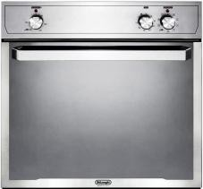 | F6E0DX142X |  | Forno da incasso | SLMB 9 RUS — Forno elettrico da incasso silver/nero, cavità 59 L, 9 programmi, grill e convezione, porta a 3 vetri e guide telescopiche, classe A. | 8 |  | € 423.34 | € 3,386.75
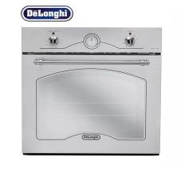 | F6E0DX156X |  | Forno da incasso | CM 9X RUS — Forno elettrico da incasso inox 60 cm, cavità 53 L, 9 modalità, grill da 2 kW, convezione e guide telescopiche. | 10 |  | € 423.34 | € 4,233.44
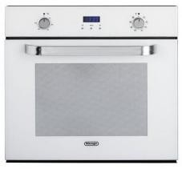 | F6E0DX189W |  | Forno da incasso | SLL 9 RUS — Forno elettrico da incasso bianco 60 cm, cavità 53 L, 9 funzioni con grill e convezione, classe energetica A. | 10 |  | € 423.34 | € 4,233.44
TOTALE LOTTO • 40 RIGHE ARTICOLO |  |  |  |  | 154 |  |  | € 73,526.14

